ACTA EJECUTIVA
 |  | ACTA DE REUNION EJECUTIVA
 |  | DOCUMENTOS DE REFERENCIA : DC-S-GC-02
Usuario | Externo |  | Asunto: |  | Reunión Virtual - Apertura de Actividades equipo de Investigación Aplicada |  |  |  | Fecha: | Jueves 16 Marzo de 2023
 |  |  | Proceso |  | Fortalecimiento y Apoyo a la Gestión Estatal - Investigación Aplicada
X
 | Interno |  | Dependencia |  | Dirección de Fortalecimiento y Apoyo a la Gestión Estatal |  |  | Hora Inicio: | 14:30:00 | Hora Final: | 16:30:00

TEMAS TRATADOS
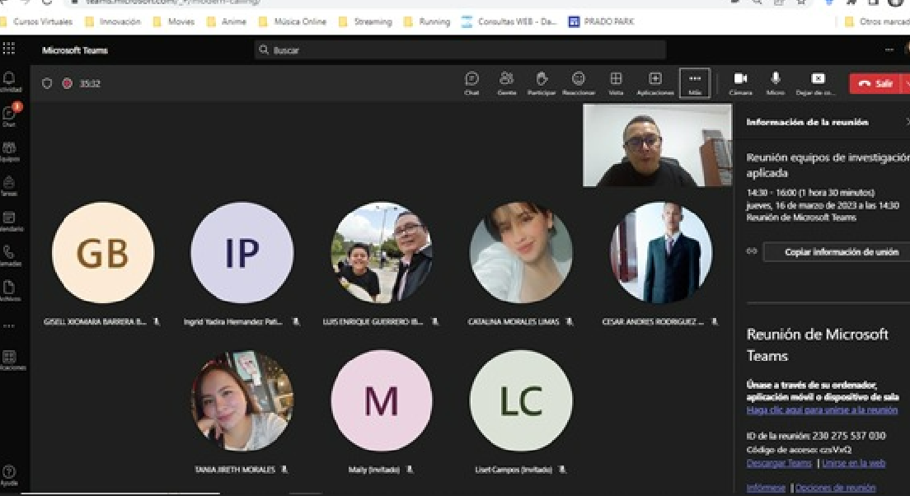 1. Se inicia la reunión con una presentación personal por parte de todos los integrantes del grupo. 2. Cristian realiza la presentación de las dinámicas de trabajo. 3. Se realizó la división de los grupos por perfiles de la siguiente manera: A. Innovación: Lizeth, Ingrid, Cesar y Tania B. Tendencias: Luis Enrique, Catalina, Maily y Xiomara 4. Se socializó con el equipo la sesión panel sobre "aceleradoras corporativas de startups programas de innovación abierta" Las compañeras Lizeth e Ingrid realizaron un breve resumen de la sesión, en donde comentaros sus relaciones con el proyecto a partir de las lecturas vistas el año anterior y su relación con el sector público. Desde las experiencias de éxito de las corporaciones del panel, se recalcó la importancia del desarrollo de las capacidades y explorar e ir más allá de los mismos procesos. 6. Xiomara y Maily realizaron un breve resumen de las guías y documentos que se asignaron la reunión anterior, en donde se hizo una breve reflexión de aprendizaje, y se nombró la importancia de las lecturas en el marco del proyecto de investigación. 7. Cristian realiza aclaración de dudas referentes a las fichas de lectura. 8. Finalmente se asignan tareas específicas: A. Se agregó formato de ficha de lectura y vídeo del panel B. Se crearon las carpetas con los nombres propios. C. Se solicita leer guías metodológicas y realizar un resumen de los elementos fundamentales de estos documentos. D. Con base en las metodologías que se están construyendo, se debe ir pensando sobre la construcción del proyecto de investigación propio de cada línea. E. Se asignan dos lecturas, para las cuales se debe generar ficha de lectura.

 |  |  |  |  |  |  |  | RESPONSABLES |  | FECHA DE CUMPLIMIENTO | FIRMA
Sobre las guias metodologicas generar resumen |  |  |  |  |  |  |  | Todo el equipo |  | 23 de abril de 2023
Se asignan dos lecturas, para las cuales se debe generar ficha de lectura. |  |  |  |  |  |  |  | Todo el equipo |  | 23 de abril de 2023
Revisar para la siguiente reunión la construccion del proyecto de investigacion de cada subgrupo |  |  |  |  |  |  |  | Todo el equipo |  | 23 de abril de 2023

ASISTENTES
NOMBRES Y APELLIDOS |  |  |  | CARGO | DEPENDENCIA | FIRMA | NOMBRES Y APELLIDOS |  | CARGO | DEPENDENCIA | FIRMA
Lizet Johana Campos |  |  |  | Contratista | DFAGE |  | Cesar Andrés Rodríguez Rodríguez |  | Estudiante | DFAGE
Ingrid Yadira Hernández Patino |  |  |  | Contratista | DFAGE |  | Tania Jireth Morales Arias |  | Estudiante | DFAGE
Maily Dayanna Arias Kader |  |  |  | Contratista | DFAGE |  | Catalina Morales Limas |  | Estudiante | DFAGE
Xiomara Barrera Bernal |  |  |  | Contratista | DFAGE |  | Luis Enrique Guerrero Ibarra |  | Estudiante | DFAGE
Cristian Andrés Salazar |  |  |  | Contratista | DFAGE

